Gardai
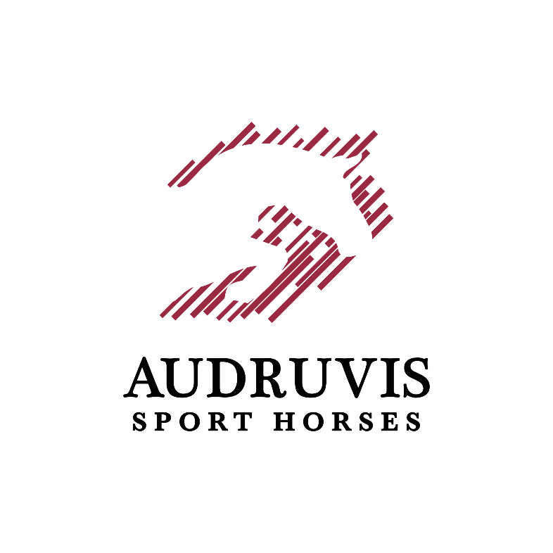
 |  | AUDRUVIS INDOOR SEASON OPENING 2021
 |  | Jojimo sporto klubas „Audruvis“ Ziniūnų kaimas, Joniškio rajonas
 |  | 2021 SPALIO 08-10d.
 |  | GARDŲ REZERVACIJOS FORMA
 |  | siųsti audruvissporthorses@gmail.com
 |  | Gardai užsakomi iki spalio 03d. 18val. (pakeitimai galimi iki 04d. 12val.) Neatvykus ar neatšaukus gardo iki nurodytos datos privaloma susimokėti!
Nr. | Žirgas | Lytis | Raitelio vardas, pavardė | Raitelio/savininko tel. nr. | Elektra transporto priemonei (TAIP/NE - jei taip, įrašyti transporto priemonės valstybinius numerius) | Komentaras (pageidavimai, šieno/šiaudų/pjuvenų užsakymai, taip pat nurodyti atvykstama TRIMS ar DVIEMS dienoms)
1
2
3
4
5
6
7
8
9
10

